Result
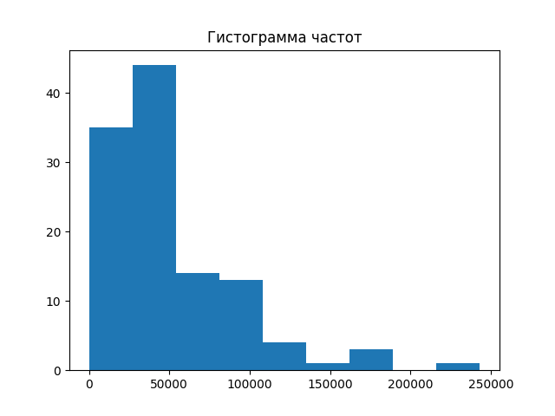

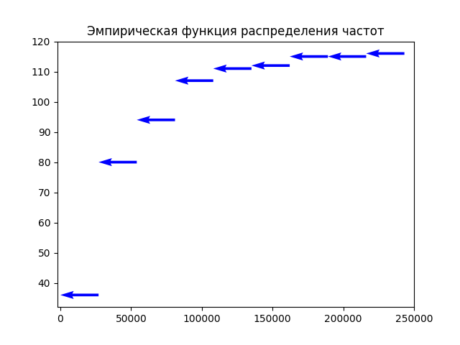
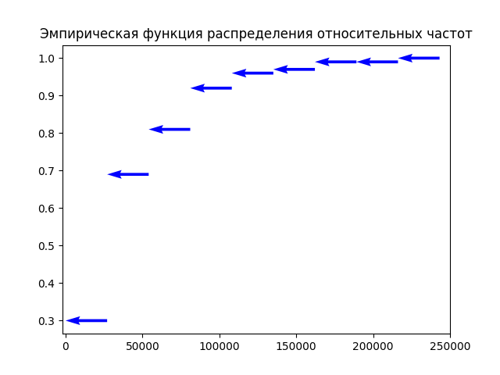
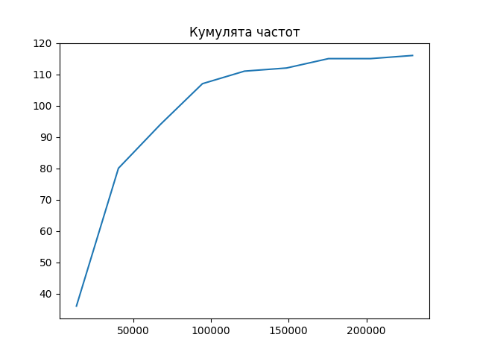
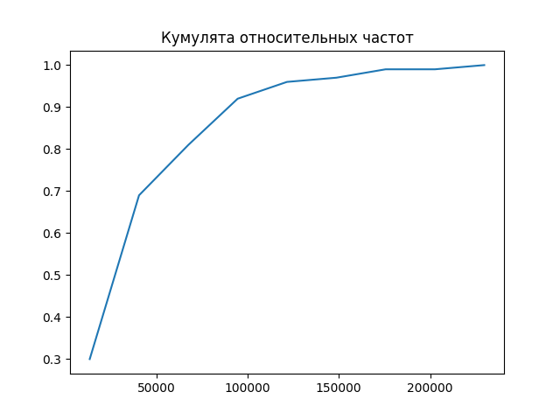
Ранжированный
3641 | 5359 | 5775 | 6530 | 6743 | 6748 | 7250 | 7415 | 9445 | 10145 |  |  |  |  |  |  |  |  |  |  |  |  |  |  |  |  |  |  |  |  |  |  |  |  |  |  |  |  |  |  | 32051 | 32251 | 32294 | 32504 | 32870 | 32937 | 33957 | 34432 | 35153 | 35275 | 35461 | 36358 | 36767 | 37538 | 38128 | 38910 | 38922 | 39029 | 39590 | 39721 | 41198 | 41636 | 41748 | 42989 | 43294 | 45554 | 45561 | 46829 | 47085 | 48000 | 48162 | 49033 | 49496 | 50193 | 50639 | 50765 | 52079 | 52822 | 52966 | 54106 | 54141 | 54309 | 54960 | 59537 | 59924 | 66167 | 66452 | 68310 | 70296 | 74203 | 74392 | 76117 | 80099 | 82240 | 83262 | 84144 | 85639 | 87229 | 90685 | 93423 | 94872 | 96575 | 99015 | 105962 | 107593 | 107856 | 109360 | 111782 | 112182 | 130120 | 144220 | 162281 | 165836 | 185460 | 219823
10447 | 10944 | 11346 | 12265 | 13162 | 13239 | 14870 | 15340 | 17355 | 17432
17946 | 19164 | 19235 | 19420 | 19636 | 20575 | 21304 | 23095 | 23783 | 23987
24722 | 26026 | 26353 | 26549 | 26996 | 27327 | 28280 | 28307 | 30229 | 30759 |  |  |  |  |  |  |  |  |  |  |  | 19164 | 19235 | 19420 | 19636 | 20575 | 21304 | 23095 | 23783 | 23987 | 24722 | 26026 | 26353 | 26549 | 26996 | 27327 | 28280 | 28307 | 30229 | 30759 | 32051 | 32251 | 32294 | 32504 | 32870 | 32937 | 33957 | 34432 | 35153 | 35275 | 35461 | 36358 | 36767 | 37538 | 38128 | 38910 | 38922 | 39029 | 39590 | 39721 | 41198 | 41636 | 41748 | 42989 | 43294 | 45554 | 45561 | 46829 | 47085 | 48000 | 48162 | 49033 | 49496 | 50193 | 50639 | 50765 | 52079 | 52822 | 52966 | 54106 | 54141 | 54309 | 54960 | 59537 | 59924 | 66167 | 66452 | 68310 | 70296 | 74203 | 74392 | 76117 | 80099 | 82240 | 83262 | 84144 | 85639 | 87229 | 90685 | 93423 | 94872 | 96575 | 99015 | 105962 | 107593 | 107856 | 109360 | 111782 | 112182 | 130120 | 144220 | 162281 | 165836 | 185460 | 219823
Вариационный
3641 | 5359 | 5775 | 6530 | 6743 | 6748 | 7250 | 7415 | 9445 | 10145 | 10447 | 10944 | 11346 | 12265 | 13162 | 13239 | 14870 | 15340 | 17355 | 17432 | 17946 | 1 | 1 | 1 | 1 | 1 | 1 | 1 | 1 | 1 | 1 | 1 | 1 | 1 | 1 | 1 | 1 | 1 | 1 | 1 | 1 | 1 | 1 | 1 | 1 | 1 | 1 | 1 | 1 | 1 | 1 | 1 | 1 | 1 | 1 | 1 | 1 | 1 | 1 | 1 | 1 | 1 | 1 | 1 | 1 | 1 | 1 | 1 | 1 | 1 | 1 | 1 | 1 | 1 | 1 | 1 | 1 | 1 | 1 | 1 | 1 | 1 | 1 | 1 | 1 | 1 | 1 | 1 | 1 | 1 | 1 | 1 | 1 | 1 | 1 | 1 | 1 | 1 | 1 | 1 | 1 | 1 | 1 | 1 | 1 | 1 | 1 | 1 | 1 | 1 | 1 | 1 | 1 | 1 | 1
Частоты
1 | 1 | 1 | 1 | 1 | 1 | 1 | 1 | 1 | 1 | 1 | 1 | 1 | 1 | 1 | 1 | 1 | 1 | 1 | 1 | 1 | 0.0086956521739 | 0.0086956521739 | 0.0086956521739 | 0.0086956521739 | 0.0086956521739 | 0.0086956521739 | 0.0086956521739 | 0.0086956521739 | 0.0086956521739 | 0.0086956521739 | 0.0086956521739 | 0.0086956521739 | 0.0086956521739 | 0.0086956521739 | 0.0086956521739 | 0.0086956521739 | 0.0086956521739 | 0.0086956521739 | 0.0086956521739 | 0.0086956521739 | 0.0086956521739 | 0.0086956521739 | 0.0086956521739 | 0.0086956521739 | 0.0086956521739 | 0.0086956521739 | 0.0086956521739 | 0.0086956521739 | 0.0086956521739 | 0.0086956521739 | 0.0086956521739 | 0.0086956521739 | 0.0086956521739 | 0.0086956521739 | 0.0086956521739 | 0.0086956521739 | 0.0086956521739 | 0.0086956521739 | 0.0086956521739 | 0.0086956521739 | 0.0086956521739 | 0.0086956521739 | 0.0086956521739 | 0.0086956521739 | 0.0086956521739 | 0.0086956521739 | 0.0086956521739 | 0.0086956521739 | 0.0086956521739 | 0.0086956521739 | 0.0086956521739 | 0.0086956521739 | 0.0086956521739 | 0.0086956521739 | 0.0086956521739 | 0.0086956521739 | 0.0086956521739 | 0.0086956521739 | 0.0086956521739 | 0.0086956521739 | 0.0086956521739 | 0.0086956521739 | 0.0086956521739 | 0.0086956521739 | 0.0086956521739 | 0.0086956521739 | 0.0086956521739 | 0.0086956521739 | 0.0086956521739 | 0.0086956521739 | 0.0086956521739 | 0.0086956521739 | 0.0086956521739 | 0.0086956521739 | 0.0086956521739 | 0.0086956521739 | 0.0086956521739 | 0.0086956521739 | 0.0086956521739 | 0.0086956521739 | 0.0086956521739 | 0.0086956521739 | 0.0086956521739 | 0.0086956521739 | 0.0086956521739 | 0.0086956521739 | 0.0086956521739 | 0.0086956521739 | 0.0086956521739 | 0.0086956521739 | 0.0086956521739 | 0.0086956521739 | 0.0086956521739 | 0.0086956521739
Относительные частоты
0.0086956521739 | 0.0086956521739 | 0.0086956521739 | 0.0086956521739 | 0.0086956521739 | 0.0086956521739 | 0.0086956521739 | 0.0086956521739 | 0.0086956521739 | 0.0086956521739 | 0.0086956521739 | 0.0086956521739 | 0.0086956521739 | 0.0086956521739 | 0.0086956521739 | 0.0086956521739 | 0.0086956521739 | 0.0086956521739 | 0.0086956521739 | 0.0086956521739 | 0.0086956521739

Интервальный
0.0; 27022.75 | 27022.75; 54045.5 | 54045.5; 81068.25 | 81068.25; 108091.0 | 108091.0; 135113.75 | 135113.75; 162136.5 | 162136.5; 189159.25 | 189159.25; 216182.0 | 216182.0; 243204.75
Частоты
35 | 44 | 14 | 13 | 4 | 1 | 3 | 0 | 1
Относительные частоты
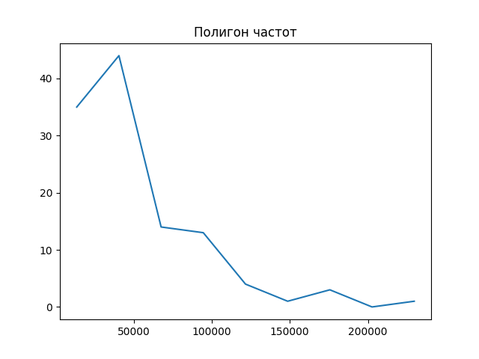
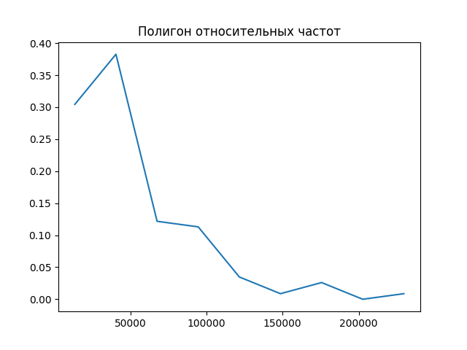
0.30434782609 | 0.38260869565 | 0.12173913043 | 0.11304347826 | 0.034782608696 | 0.0086956521739 | 0.026086956522 | 0 | 0.0086956521739

